MEPER
 |  |  |  |  |  |  | PROCESO DE GESTIÓN DOCUMENTAL |  |  |  |  |  |  |  |  | POLICÍA NACIONAL
Código:1GD-FR-0020
Fecha: 04/07/2018 |  |  |  |  |  |  | DIAGNÓSTICO INTEGRAL PARA LOS ARCHIVOS DE LA POLICÍA NACIONAL
Versión: 0

CIUDAD: PEREIRA |  |  |  |  |  |  |  |  |  | FECHA ELABORACIÓN DEL DIAGNÓSTICO |  |  |  |  |  |  | 12 |  | 6 |  | 2021
RESPONSABLE DEL DILIGENCIAMIENTO: patrullero JHON ALEXANDER RESTREPO MARIN
A. IDENTIFICACIÓN
CÓDIGO Y NOMBRE DE LA UNIDAD: 3832 POLICIA METROPOLITANA DE PEREIRA
FECHA DE CREACIÓN DE LA UNIDAD: 12 de Abril del 2010 |  |  |  |  |  |  |  |  |  | ACTO ADMINISTRATIVO DE CREACIÓN DE LA UNIDAD: RESOLUCION 00935
DIRECCIÓN DE LA UNIDAD: AVENIDA LAS AMERICAS Nº 46 - 35 |  |  |  |  |  |  |  |  |  | ACTO ADMINISTRATIVO VIGENTE DE LA UNIDAD: RESOLUCION 00946 DEL 13 MARZO DEL 2017
CORREO ELECTRÓNICO DE LA UNIDAD: meper.coman@policia.gov.co |  |  |  |  |  |  |  |  |  | TELÉFONO: 3149801 |  |  |  |  |  |  |  | IP: No Aplica
A.1 DIRECTOR, COMANDANTE O JEFE DE LA UNIDAD:
NOMBRE: |  |  | ANIBAL VILLAMIZAR SERRRANO
GRADO: |  |  | CORONEL
CARGO: |  |  | COMANDANTE POLICIA METROPOLITANA DE PEREIRA
TIEMPO EN EL CARGO: |  |  | 3 meses 4 dias (02/03/2021)
A.2 ADMINISTRACIÓN DEL ARCHIVO
Jefe Grupo de Gestión Documental
NOMBRES Y APELLIDOS: WILTON ANDRES VALENCIA VILLA |  |  |  |  |  |  |  |  |  | CAPACITACIÓN O CURSOS EN GESTIÓN DOCUMENTAL Y ARCHIVÍSTICA
GRADO: INTENDENTE |  |  |  |  |  |  |  |  |  | 1 | ORGANIZACIÓN DOCUMENTAL EN EL ENTORNO LABORAL(40 horas) SENA
CARGO: JEFE GESTION DOCUMENTAL |  |  |  |  |  |  |  |  |  | 2 | ORGANIZACIÓN DOCUMENTAL EN EL ENTORNO LABORAL(40 horas) Centro Industrial y de Aviación
TIEMPO EN EL PROCESO DE GESTIÓN DOCUMENTAL (3 Año, 0 Meses, 0 Días) |  |  |  |  |  |  |  |  |  | 3
TIEMPO EN LA INSTITUCIÓN (18 Años, 11 Mes, 28 Días) |  |  |  |  |  |  |  |  |  | 4
CORREO INSTITUCIONAL: wilton.valencia@correo.policia.gov.co |  |  |  |  |  |  |  |  |  | 5
Nº CELULAR: 3137454671 |  |  |  |  |  |  |  |  |  | 6
No IP DE LA OFICINA Y/O GRUPO: 3149817 |  |  |  |  |  |  |  |  |  | 7
CONDICIÓN MÉDICO LABORAL: Reubicacion Laboral |  |  |  |  |  |  |  |  |  | 8
Funciones del Jefe Grupo de Gestión Documental
1 | Brindar la información que corresponda de acuerdo a la naturaleza del cargo, a quien la requiera, siguiendo los lineamientos de la normativa establecida.
2 | Implementar el sistema de gestión integral de acuerdo con los lineamientos institucionales, efectuando mejora continua en los procesos que lo requieran.
3 | Realizar las actividades establecidas en la gestión documental, aplicando la normativa vigente.
4 | Realizar las actividades establecidas para la implementación del sistema de gestión ambiental en la Policía Nacional
5 | Guardar la reserva y confidencialidad de los documentos e información que sea de su conocimiento dentro del cumplimiento de sus funciones.
6 | Dar buen uso a los elementos asignados bajo su responsabilidad, con el fin de mantenerlos disponibles para el servicio.
7 | Cumplir con las actividades establecidas a través de los roles asignados, diferentes a las funciones del cargo.
Responsable Archivo Central
NOMBRES Y APELLIDOS: JAIME EDUARDO OSPINA VALENCIA |  |  |  |  |  |  |  |  |  | CAPACITACIÓN O CURSOS EN GESTIÓN DOCUMENTAL Y ARCHIVÍSTICA
GRADO: SUBINTENDENTE |  |  |  |  |  |  |  |  |  | 1 | ORGANIZACIÓN DOCUMENTAL EN EL ENTORNO LABORAL(40 horas) SENA
CARGO: RESPONSABLE ARCHIVO |  |  |  |  |  |  |  |  |  | 2
TIEMPO EN EL PROCESO DE GESTIÓN DOCUMENTAL (2 Años, 6 Meses, 18 Días) |  |  |  |  |  |  |  |  |  | 3
TIEMPO EN LA INSTITUCIÓN (15 Años, 5 Meses, 25 Días) |  |  |  |  |  |  |  |  |  | 4
CORREO INSTITUCIONAL: eduardo.ospina3252@correo.policia.gov.co |  |  |  |  |  |  |  |  |  | 5
No. CELULAR: 3227343440 |  |  |  |  |  |  |  |  |  | 6
No IP DE LA OFICINA Y/O GRUPO: 3149817 |  |  |  |  |  |  |  |  |  | 7
CONDICIÓN MÉDICO LABORAL: APTO (Incapacidad total) |  |  |  |  |  |  |  |  |  | 8
Funciones del Responsable Archivo Central
1 | Brindar la información que corresponda de acuerdo a la naturaleza del cargo, a quien la requiera, siguiendo los lineamientos de la normativa establecida.
2 | Implementar el sistema de gestión integral de acuerdo con los lineamientos institucionales, efectuando mejora continua en los procesos que lo requieran.
3 | Realizar las actividades establecidas en la gestión documental, aplicando la normativa vigente.
4 | Realizar las actividades establecidas para la implementación del sistema de gestión ambiental en la Policía Nacional.
5 | Guardar la reserva y confidencialidad de los documentos e información que sea de su conocimiento dentro del cumplimiento de sus funciones.
6 | Dar buen uso a los elementos asignados bajo su responsabilidad, con el fin de mantenerlos disponibles para el servicio.
7 | Cumplir con las actividades establecidas a través de los roles asignados, diferentes a las funciones del cargo.
TALENTO HUMANO
GRADO | APELLIDOS Y NOMBRES |  |  |  |  | CÉDULA | CARGO ACTUAL | No. De Celular | TIEMPO DE SERVICIO EN LA UNIDAD |  |  | TIEMPO EN EL PROCESO DE GESTIÓN DOCUMENTAL |  |  | NIVEL ACADÉMICO |  |  |  |  | CONDICIÓN MÉDICO LABORAL
 |  |  |  |  |  |  |  |  | Años | Meses | Días | Años | Meses | Días
IT | WILTON ANDRES VALENCIA VILLA |  |  |  |  | 16077474 | Jefe GESTION DOCUMENTAL | 3137454671 | 18 | 11 | 28 | 3 | 0 | 0 | TECNICO |  |  |  |  | REUBICACION LABORAL
SI | JAIME EDUARDO OSPINA VALENCIA |  |  |  |  | 75106700 | RESPONSABLE ARCHIVO | 3227343440 | 15 | 5 | 25 | 2 | 6 | 0 | TECNICO |  |  |  |  | APTO (incapacidad parcial)
PT | JHON ALEXANDER RESTREPO MARIN |  |  |  |  | 9874546 | AUXILIAR DE ARCHIVO | 3023896456 | 19 | 2 | 0 | 0 | 11 | 0 | TECNICO |  |  |  |  | NO APTO (REUBICACION LABORAL)
PT | JOHN ALEJANDRO HENAO RINCON |  |  |  |  | 9773356 | AUXILIAR DE ARCHIVO | 310 4035875 | 15 | 11 | 2 | 2 | 8 | 0 | TECNICO |  |  |  |  | NO APTO (REUBICACION LABORAL)
PT | ECHEVERRI LOPEZ ERNESTO |  |  |  |  | 1088243631 | AUXILIAR DE ARCHIVO | 314 6390113 | 10 | 2 | 19 | 2 | 2 | 5 | TECNICO |  |  |  |  | NO APTO (REUBICACION LABORAL)
PT | JOSE LUIS RODRIGUEZ ORDOÑES |  |  |  |  | 1052962132 | AUXILIAR DE ARCHIVO | 3136233096 | 10 | 9 | 0 | 0 | 0 | 15 | TECNICO |  |  |  |  | NO APTO (REUBICACION LABORAL)
PT | SORANY LARGO BECERRA |  |  |  |  | 1059701614 | AUXILIAR DE ARCHIVO | 301 5782143 | 7 | 1 | 17 | 3 | 2 | 8 | TECNICO |  |  |  |  | APTO (incapacidad parcial)
PT | JOHN JAIRO PEÑA MORALES |  |  |  |  | 1059700699 | RADICADOR (A) | 3216257781 | 11 | 2 | 22 | 2 | 4 | 0 | TECNICO |  |  |  |  | NO APTO (REUBICACION LABORAL)
A.3 NIVEL Y TIPO DE ARCHIVO
NIVEL DE LA UNIDAD |  |  |  |  |  | Asesor |  | Control |  | Operativo |  |  |  | Administrativo |  |  |  |  | Docente
 |  |  |  |  |  |  |  |  |  | X
JURISDICCIÓN |  |  |  |  |  | Dirección |  |  | Oficina Asesora |  |  | Región |  | Metropolitana |  | Departamento |  |  | Escuela de Policía |  |  | Centro de Instrucción
 |  |  |  |  |  |  |  |  |  |  |  |  |  | X
MISIÓN DE LA UNIDAD |  |  |  |  |  | El fin primordial de la policía nacional es el mantenimiento de la convivencia como condición necesaria, para el ejército de los derechos y libertades públicas y para asegurar que los habitantes de Colombia convivan en paz fundamentada en el código de Ética Policial
...
CIUDAD: PEREIRA |  |  |  |  |  |  |  |  |  | FECHA ELABORACIÓN DEL DIAGNÓSTICO
B.5 EQUIPOS Y ENSERES
Accesorio |  |  |  |  |  |  |  | Cantidad | Accesorio
Cuenta con extintores CO2 (cuantos): |  |  |  |  |  |  |  | 1 | Termohigrómetros
Cuenta con extintores Multipropósito(cuantos): |  |  |  |  |  |  |  | 1 | Equipos de Computo
Cuenta con extractores de aire (cuantos): |  |  |  |  |  |  |  | 2 | Escáneres
Cuenta con sensores de movimiento: |  |  |  |  |  |  |  | 0 | Impresoras
Deshumidificadores |  |  |  |  |  |  |  | 1 | Fotocopiadoras
Otros, cuales?
EVIDENCIA FOTOGRÁFICA
SE DEBERÁ ANEXAR FOTOGRAFÍAS QUE DEN CUANTA DE LAS CONDICIONES TÉCNICAS MÍNIMAS QUE PRESENTA LA ESTRUCTURA DEL ARCHIVO, EQUIPAMIENTO Y MOBILIARIO, ESTANTERÍA, SEÑALÉTICA Y SEGURIDAD, LAS ÁREAS COLINDANTES Y EL ESTADO DE LA INFORMACIÓN ADMINISTRADA POR LA UNIDAD
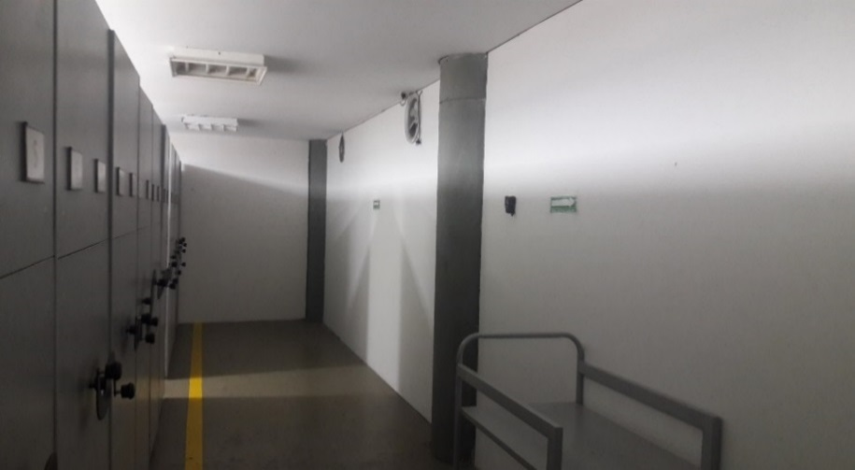
 |  |  | 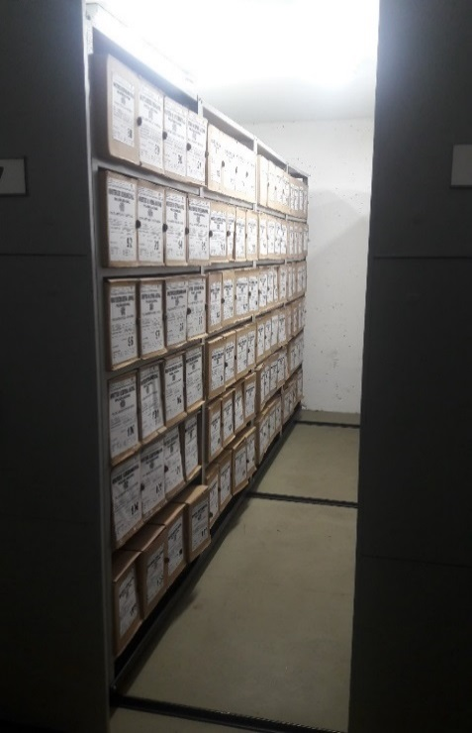 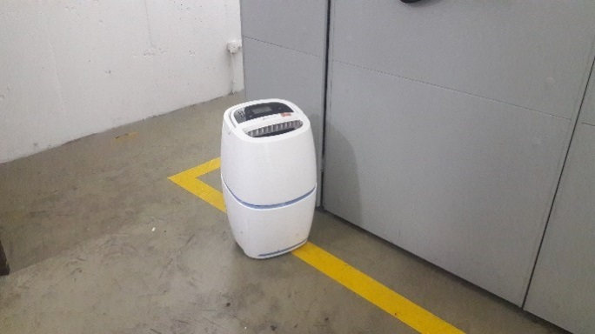 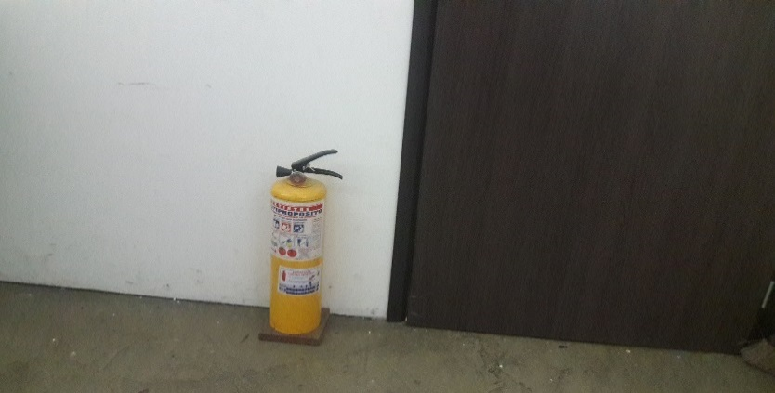 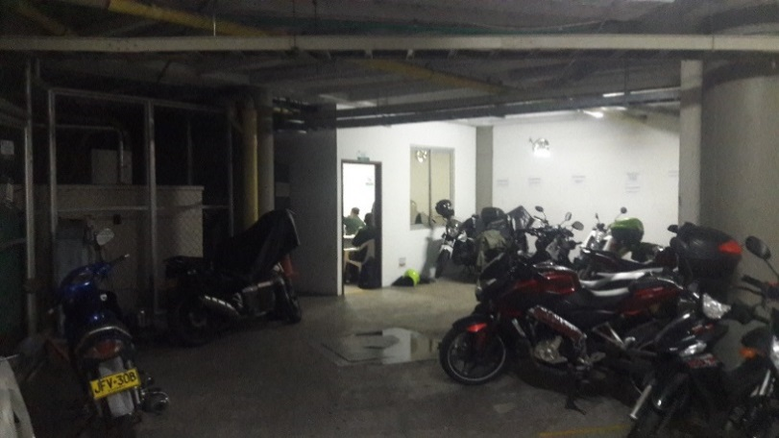 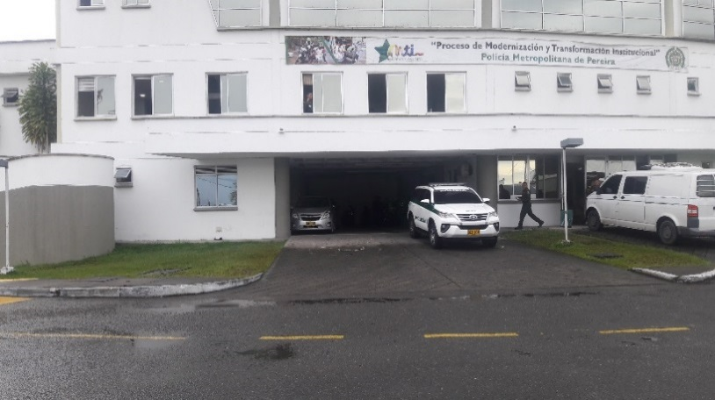 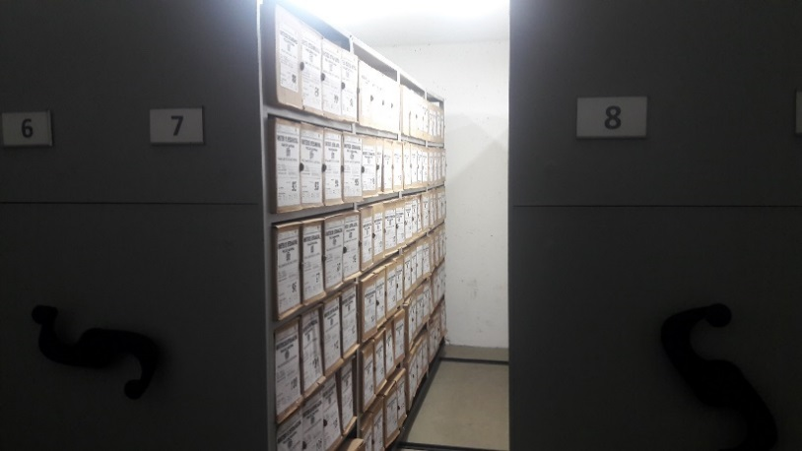 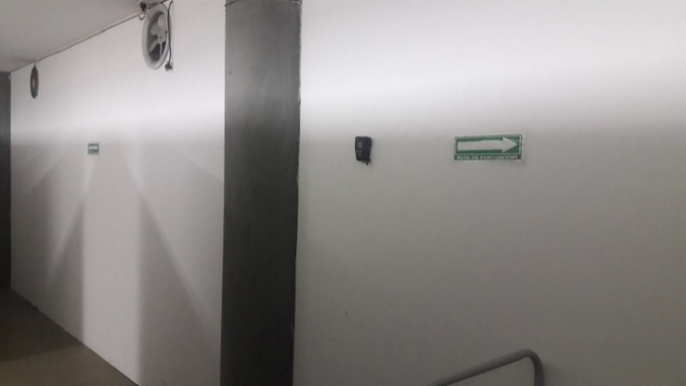 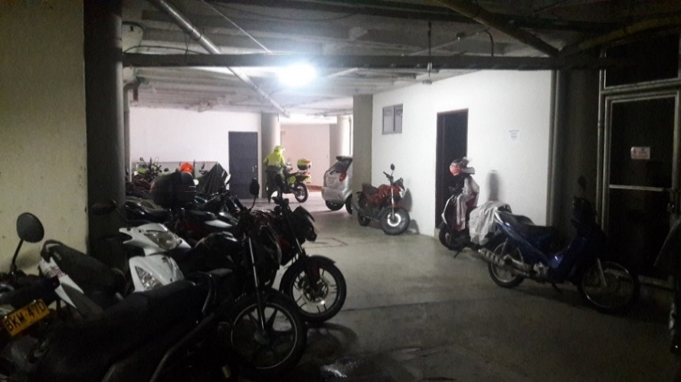 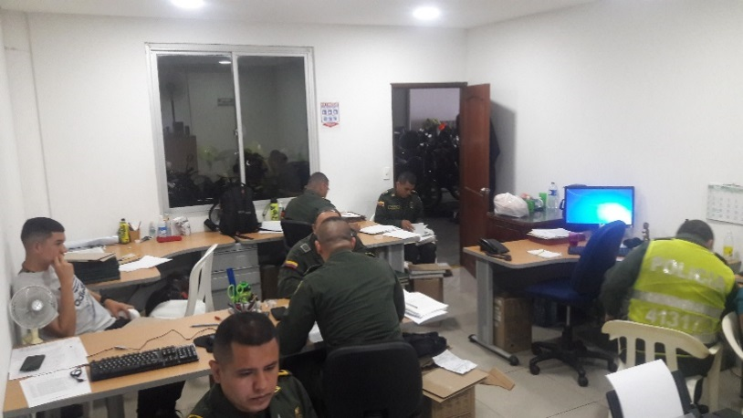 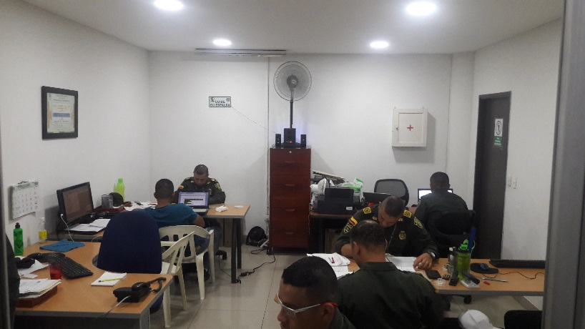 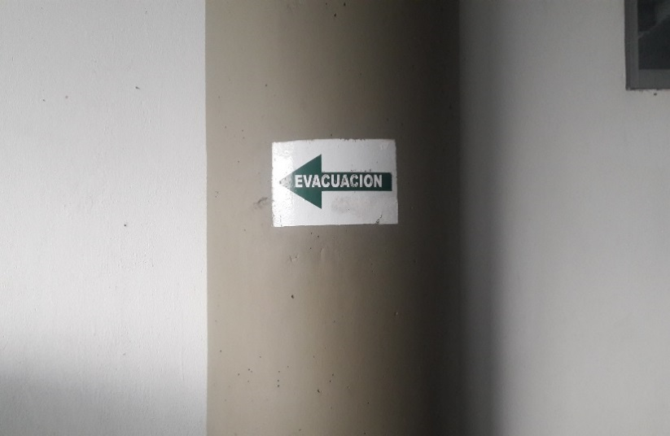 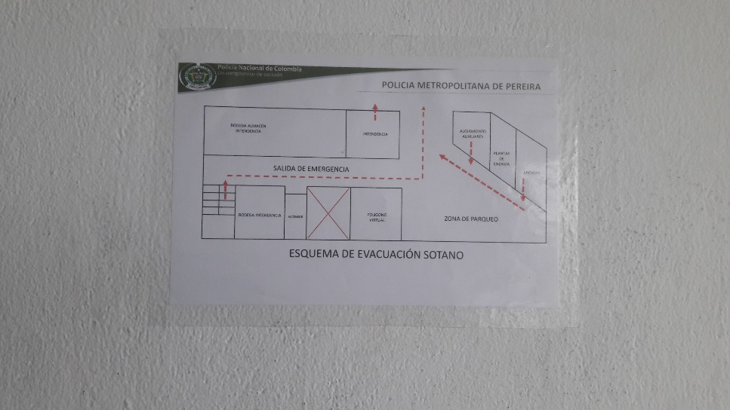

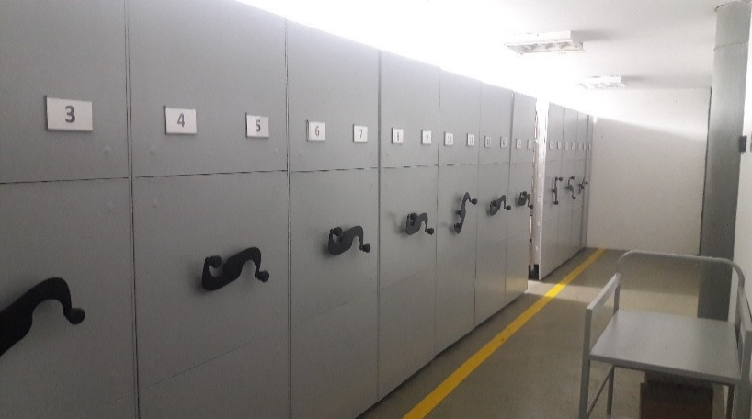

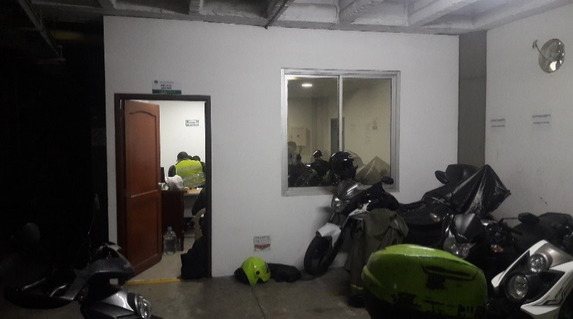
C. CARACTERÍSTICAS DE LA DOCUMENTACIÓN
IDENTIFICACIÓN DEL FONDO ACUMULDADO O DOCUMENTAL
UNIDAD POLICIAL |  |  |  |  |  |  |  |  |  |  | DEPENDENCIA PRODUCTORA:
ACERVO DOCUMENTAL
Fechas Extremas Acervo Documental |  |  |  |  |  | Cantidades de Unidades de Conservación Cajas |  | Cantidad Soporte Documental
Fecha Inicial |  | dia: | mes: | año: |  | No Aplica |  | Archivo de Gestión | Papel (carpetas) | Análogo | Digital
fecha final |  | dia: | mes: | año: |  |  |  |  | No Aplica | No Aplica | No Aplica
Fecha Inicial |  | dia: | mes: | año: |  | No Aplica |  | Archivo Central | Papel (carpetas) | Análogo | Digital
fecha final |  | dia: | mes: | año:
Fecha Inicial |  | dia: | mes: | año: |  | No Aplica
...
D. SISTEMA INTEGRADO DE CONSERVACIÓN-SIC
B. Inspección y mantenimiento de sistemas de almacenamiento e instalaciones físicas
D. Monitoreo y control de condiciones ambientales
E. Almacenamiento y re-almacenamiento
F. Prevención de emergencias y atención de desastres.
PLAN DE CONSERVACIÓN PREVENTIVA
Programa
A. Preservación digitla a largo plazo
EVIDENCIA FOTOGRÁFICA
SE DEBERÁ ANEXAR FOTOGRAFÍAS QUE DEN CUANTA DE LAS CONDICIONES DE ORGANIZACIÓN, ADMINISTRACIÓN, CUSTODIA Y CONSERVACIÓN DE LOS ACERVOS DOCUMENTALES
Plan de conservación de preventiva
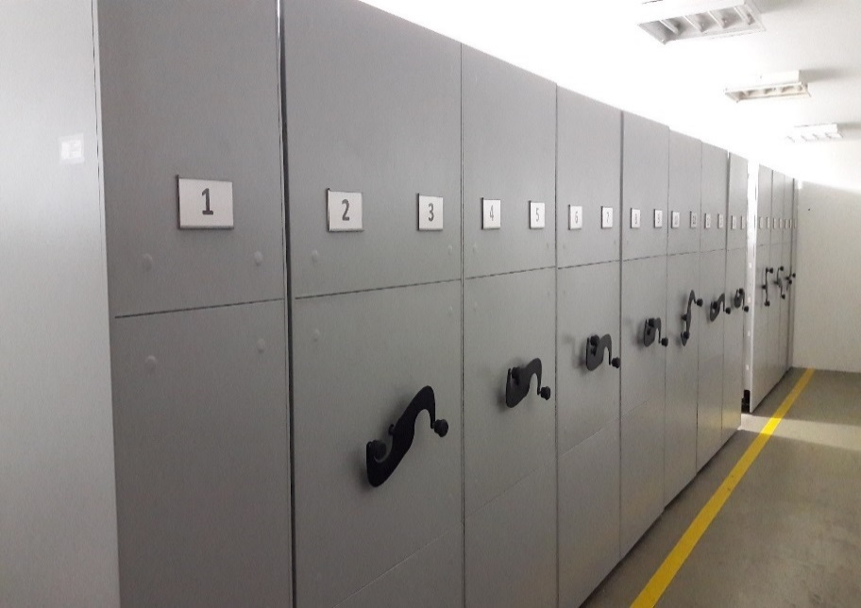 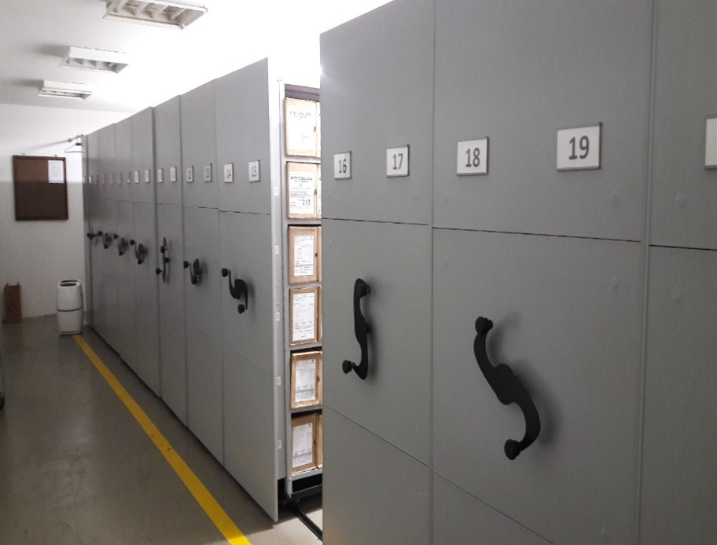 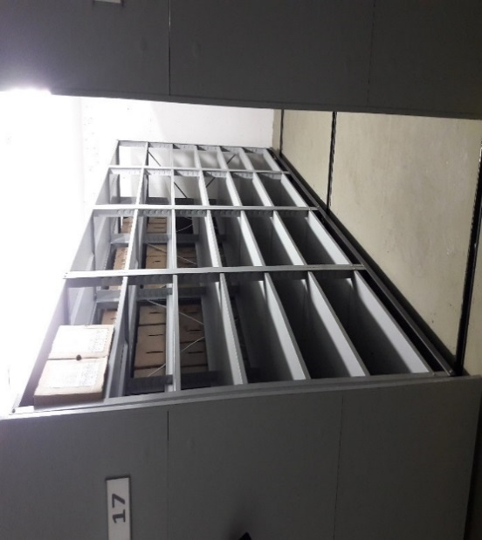 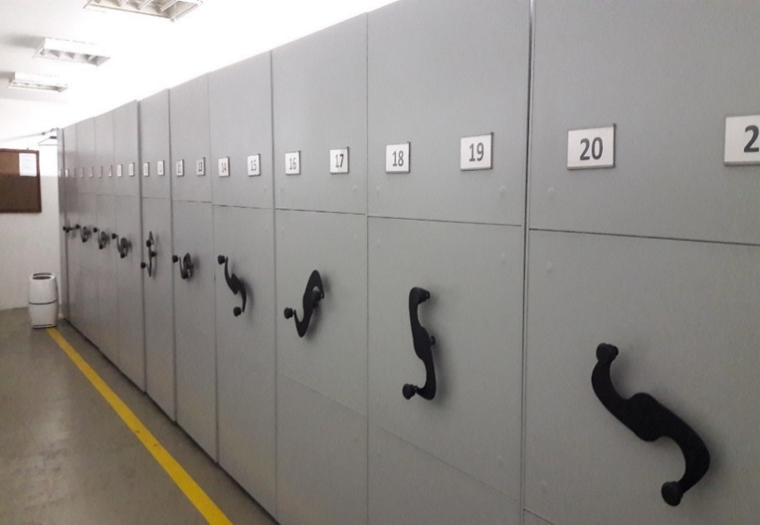 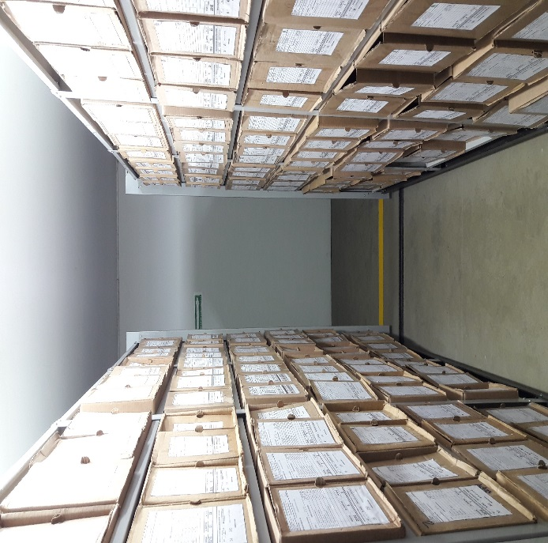 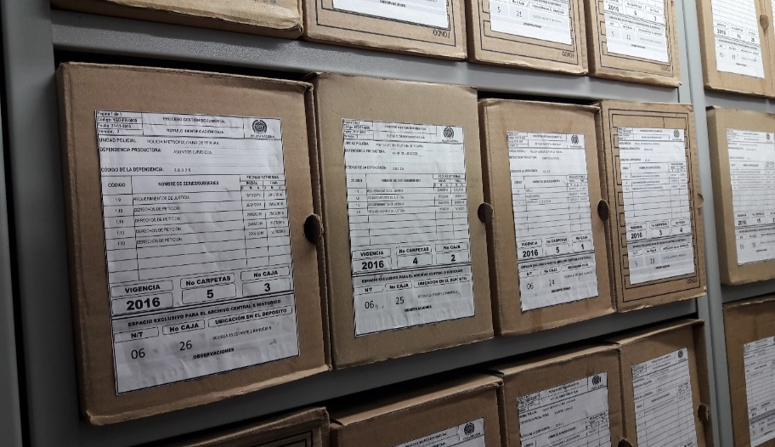 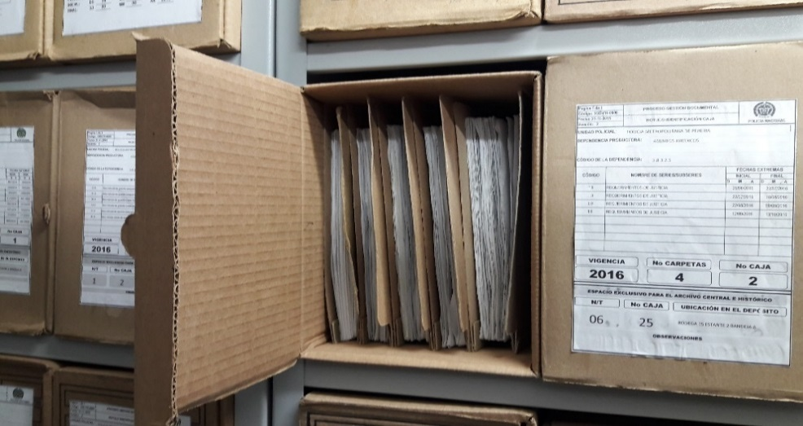

Fecha de Elaboración |  |  |  | 14 | 6 | 2021
...

